상품제안서
에코라이프 실용적인 실크 수면안대 19mm | 상품코드: F24103

 |  |  |  |  |  |  | 02-412-0044 | www.easy1.co.kr
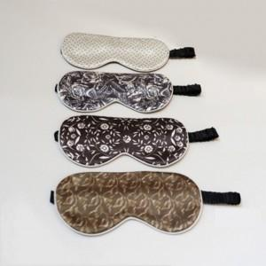

【상세/제작정보】 | 화려한디자인 실크 수면안대

【인쇄/포장옵션】 | / 포장불가능

【공급단가】 | 수량 | 50~ | 100~ | 500~ | 1,000~ | 2,000~
*VAT별도 | 단가 | 21,750원 | 21,400원 | 20,880원 | 20,350원 | 20,010원

【상품 URL】 | http://www.easy1.co.kr/src/goods_detail.php?gdno=24103

